视觉策划-图片分析流程
视觉策划-图片分析流程
目的 | 1、确保视觉卖点可视化，引起痛点共鸣，帮助用户快速做决策。 |  |  | 2、确保整体页面的视觉统一，并严格按照排版规范，形成品牌调性。 |  |  | 3、确保我们的视觉决策在市场大环境中能够跳出，与竞品有差异化。 |  | 4、确保执行人员按标准统一对齐。
 | 将设计感性的、难以量化的“视觉审美”工作，转变为一套理性的、可复制的、有数据依据的流程，确保所有视觉策划动作都精准围绕目标用户、产品的差异化，做到人无我有，人有我优！帮助用户快速做决策，最终驱动业务增长。

策划总流程

视觉策划 | 行动策略 | 热搜词 - 看市场 - 视觉风格 | 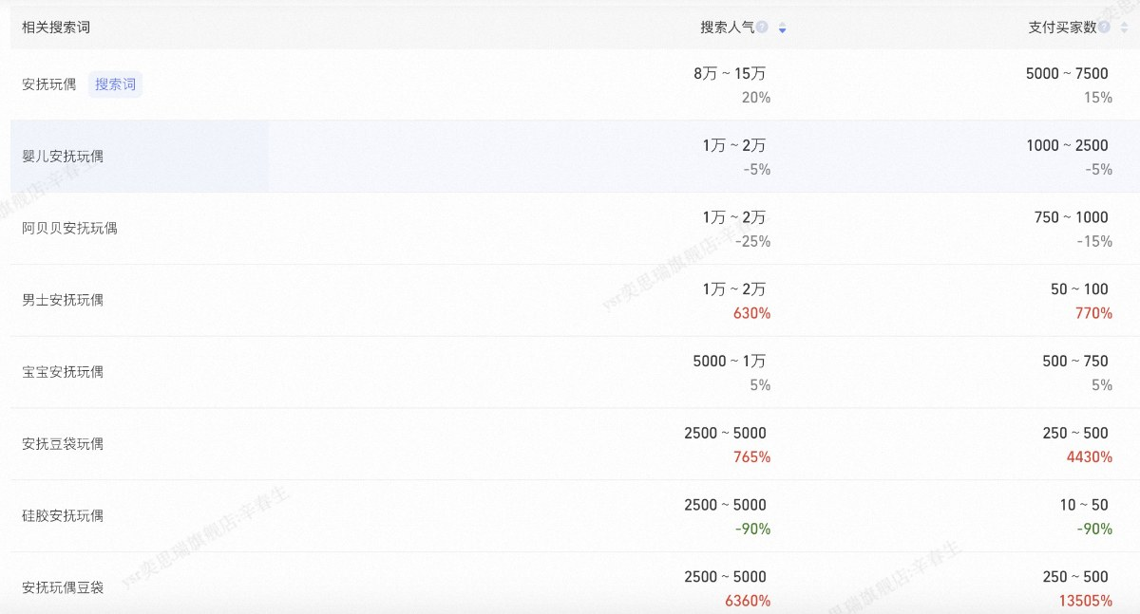 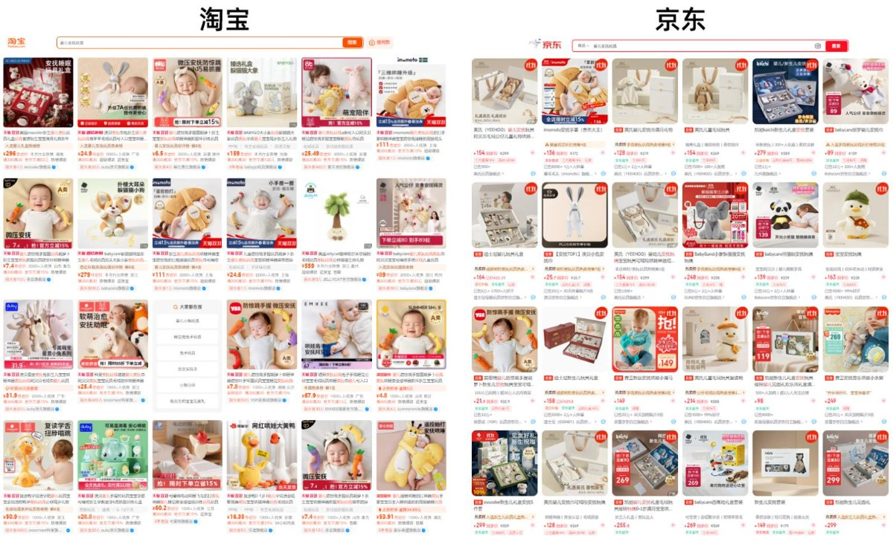 |  |  |  |  |  |  | 找出产品关键词 热搜词 分析市场定位 视觉风格以及视觉呈现方向与其做出差异化 寻找自身产品主卖点和关键词 （如竞品大多是床上场景 可以做婴儿床 高铁等不同的环境） （如竞品宝宝表情和姿势太过雷同 能否通过不一样的姿势或表情展现不同的情感表达） （如竞品整体画面较为复杂 极少量的暗色调视觉风格也很一般） （如竞品视觉角度过于单一 几乎全是90度俯视） （如除了展示产品 也可以展示包装 突出送礼属性）
视觉策划 | 行动策略 | 热搜词 - 看市场 - 视觉风格
视觉策划 | 行动策略 | 热搜词 - 看市场 - 视觉风格
视觉策划 | 行动策略 | 看竞品 - 跨品类 - 主卖点 - 找突破 | 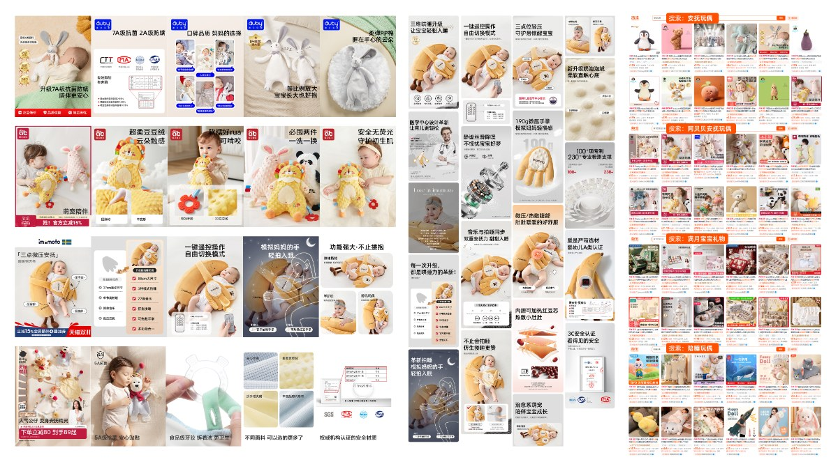 |  |  |  |  |  |  | 分析 问大家/评价关键词/竞品视觉 了解用户需求 挖掘主卖点和次卖点（如这个安抚玩偶产品的主卖点定位是哄睡的实际效果和宝宝与产品的互动性）并再此基础色挖掘更多竞品没有展示到的地方 （如竞品卖点都趋于同质化 更多的是注重安全性表达 缺少产品和婴幼儿的情感链接） （如适用的环境场景较为单一，缺少联想空间和代入感） （如没有突出产品哄睡 给妈妈减轻压力的痒点） （如在副图和详情页完全没有年龄适配模块 大多数家长只会搜索自己孩子大小年纪的产品 如3岁宝宝用的婴儿推车）
视觉策划 | 行动策略 | 看竞品 - 跨品类 - 主卖点 - 找突破
视觉策划 | 行动策略 | 看竞品 - 跨品类 - 主卖点 - 找突破
视觉策划 | 行动策略 | 人群画像 - 推导城市 - 使用场景 | 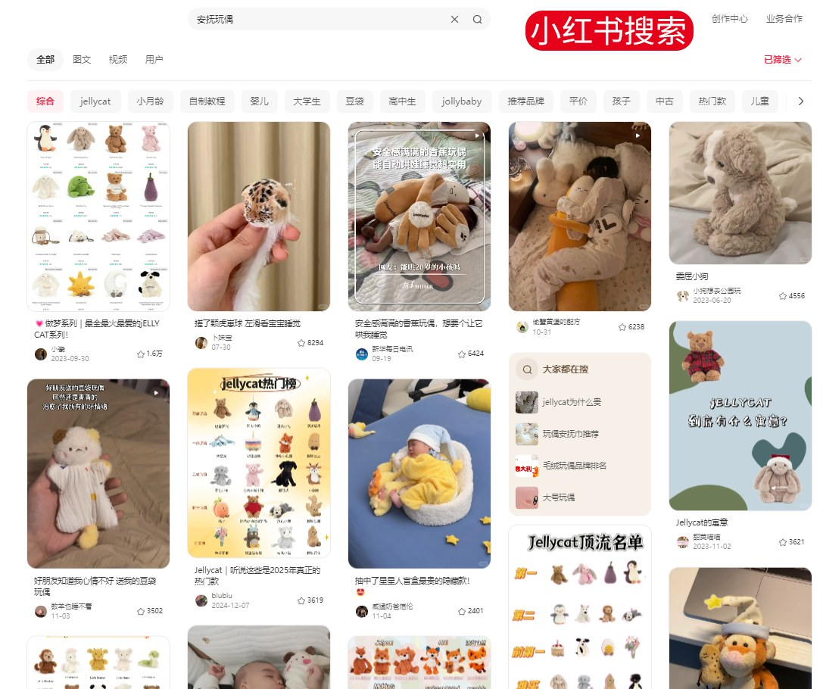 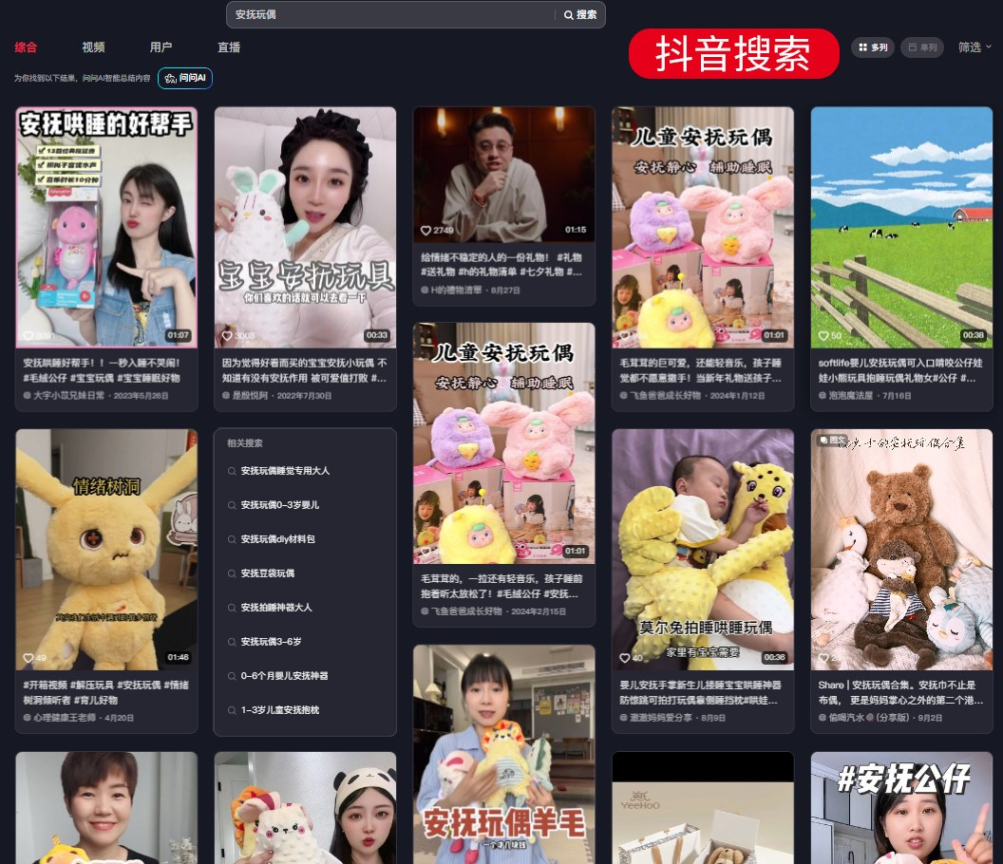 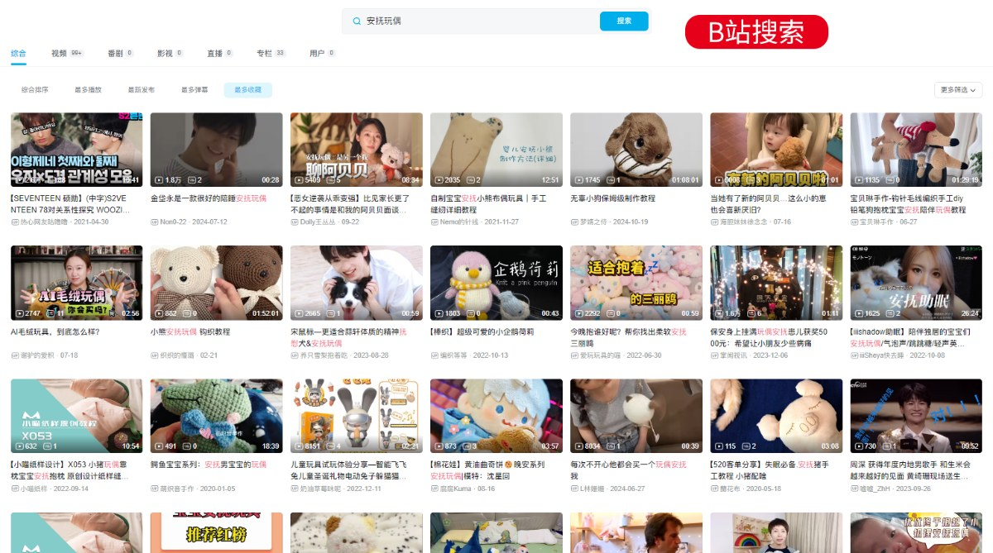 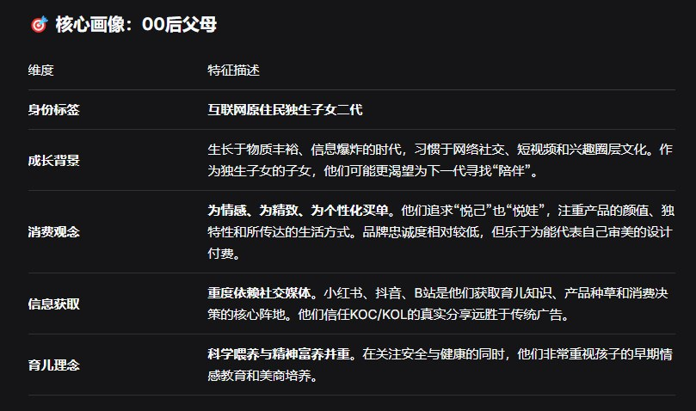 |  |  |  |  |  |  | 人群画像：90后00后新手宝妈 画像背调：要么不生 要么富养 我没有的 我孩子要有 这是一种出于对自己童年的反馈 比如我以前很想学跳舞 但是因为一些原因没有学过 现在我就非常后悔 也很想让自己的孩子能有自己的兴趣爱好和才艺展示 这种就属于网上的‘把自己重新养一遍’所以当他们看到一个这样的产品 他们就会出于这心里去购买给自己的孩子 但是他们毫无当妈经验 可能根本不知道有这个东西 只有遇到问题比如还自己一直睡不着他才会去搜索如何解决 然后看到这个产品 所以更多的展示还是要靠关键词搜索 以及社交媒体的种草 那90后父母更多的就是考虑安全性和实用性了 他们的目的更多是就是解决问题 累了一天了回到家还要带娃 晚上还要抱着睡翻身都困难 所以快速哄睡 颜值好看 产品质量 材质安全性 实际使用体验 代入感 使用后的影响就是我们要考虑的视觉方向 次要人群（亲属 闺蜜 好友） 礼物属性 宝宝满月礼 周年礼 宝妈礼
视觉策划 | 行动策略 | 人群画像 - 推导城市 - 使用场景
视觉策划 | 行动策略 | 人群画像 - 推导城市 - 使用场景

视觉策划 | 得出结论 | 分析维度 | 市场现状（避坑） |  |  |  | 我们可做的 |  |  | 看市场：根据市场获流最高主图，场景定位分为柔软大床、纯色2个大场景，用婴儿来衬托玩偶的占比最高，影调多为明亮的白色。90度是市场获流最高主图角度定位。玩偶和婴儿主图是市场获流最高定位。 看竞品：根据问大家/卖家秀得出用户最关心的哄睡、质量，同时一部分希望看到产品的陪伴效果，这些重要的卖点竞品间视觉表现同质化，甚至只强调了一点忽略其它诉求。跨类目参考卖点能打破固有展示革新可视化卖点，关注站外爆文更能贴近用户关心点，这些用户更多关注哄睡效果去解放家长，同时也想看到宝宝和产品之间的情感链接，这些也能印证我们的判断。 看人群：站外点赞高的能看出是用户喜欢的宝宝被哄睡的场景，新手妈妈们更关注宝宝哭闹时候的解决方案。将这类用户想看到的宝宝安睡场景用在主图上能与竞品产生差异避免同质，让用户能第一眼“看见我”。
 |  | 场景 | 纯色背景、场景过于单一 |  |  |  | 多场景多环境下的产品表现，展示产品和宝宝之间的情感联系
 |  | 卖点 情绪表达 | 卖点重复，趋于同质化，缺乏情感说明 |  |  |  | 形成差异化，主打情感价值，以宝宝的第一情绪感受，呈现“像妈妈怀抱般舒适”
 |  | 主图角度 | 俯视90度居多，更多让玩偶为主角，宝宝变成了背景板 |  |  |  | 60度角俯视，减少压迫感，模拟了父母低头凝视安睡中的宝宝这一场景，可以有妈妈在旁边陪伴
 |  | 年龄 | 0-12个月均有，但是缺乏体现主要需求年龄段的宝宝比较少 |  |  |  | 可以精准聚焦主要6-12个月龄的宝宝，这个阶段宝宝会有分离焦虑和安全感缺失，更需要类似妈妈的安抚，也是非常需要情感链接的年龄阶段。
 |  | 性别 | 无特殊性别区分 |  |  |  | 满足用户选择需求，选用中性色彩或可针对在背景色氛围，体现性别区分
 |  | 睡姿 | 各种睡姿都有，但缺乏与宝宝真实的情感互动 |  |  |  | 强化宝宝的“拥抱式”睡姿更能直接的表达婴儿与玩偶之间的联系，更能诠释“陪伴”与“依赖”。
 |  | 表情 | 表情不真实，缺乏情感共鸣 |  |  |  | 奶醉感的表达时完全放松与信赖的姿态，而这种姿态也是妈妈最想看到的姿态，意味着有安抚玩偶的睡眠环境如同母亲的怀抱一样值得托付，能更有代入感的展示情感表达。
 |  | 影调 | 清新明亮但普通、扁平无立体感 |  |  |  | 温馨、舒适、高级、具有品牌格调的影调
 |  | 目标 | 获取流量 |  |  |  | 高效转化并建立品牌辨识度

视觉策划 | 视觉策略 | 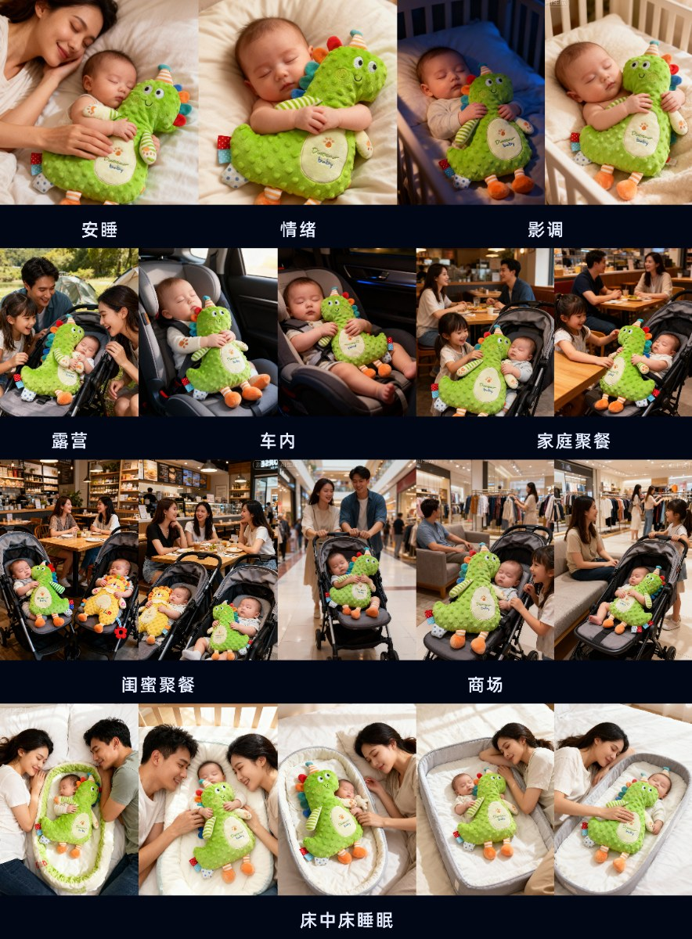

 |  | 思考维度 | 不做 |  |  | 要做 |  | 具体方式
 |  | 场景 | 纯色背景或是简单的床上背景 |  |  | 有背景 有空间 有情绪 |  | 婴儿床，妈妈身边。场景更有安全感舒适感，能给宝妈带来代入感
 |  |  | 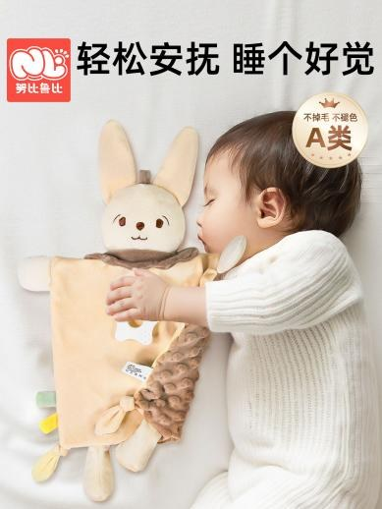 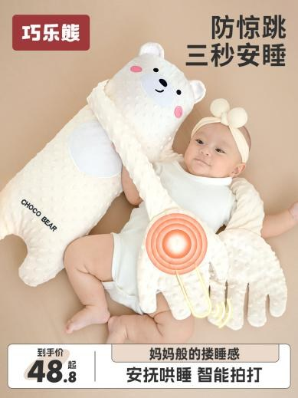 |  |  | 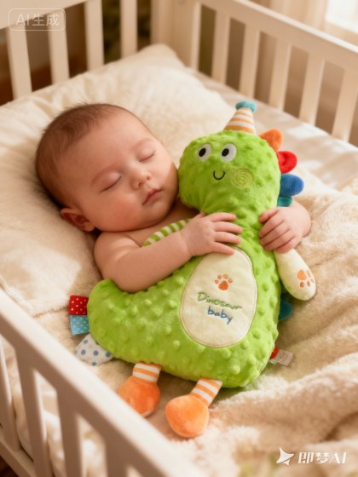 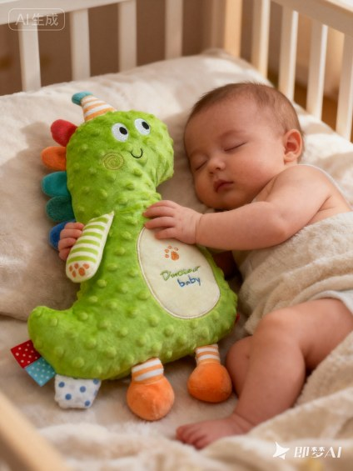 |  | 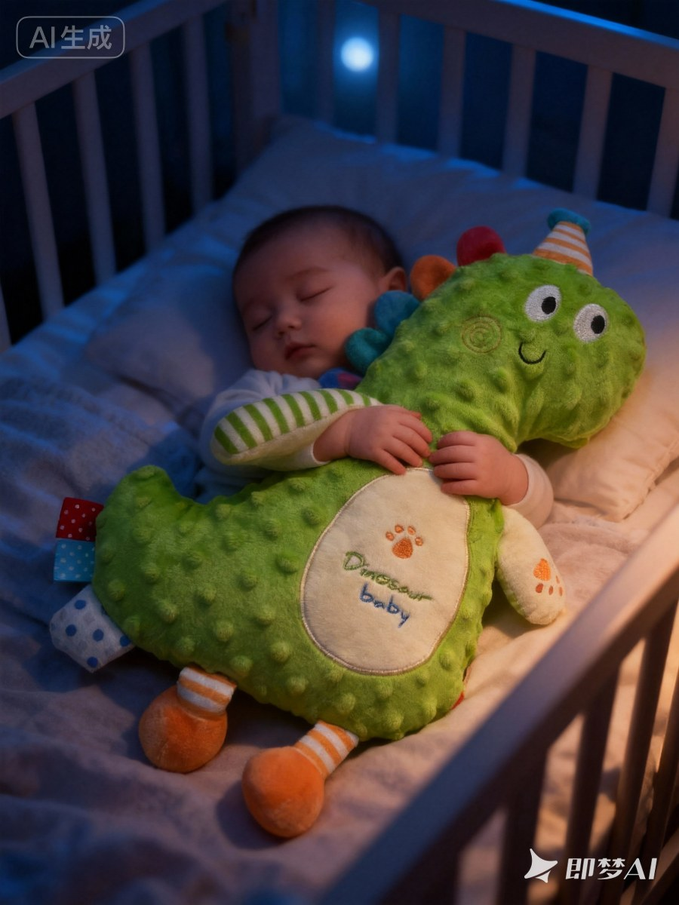 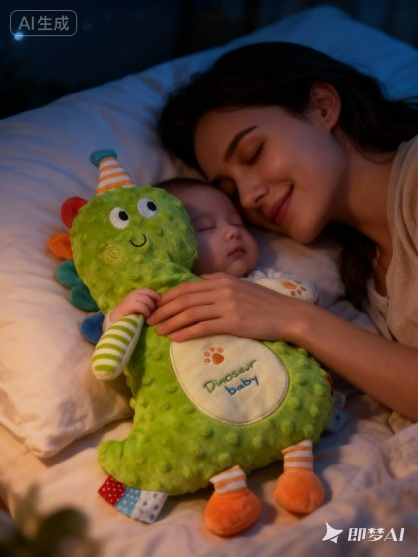 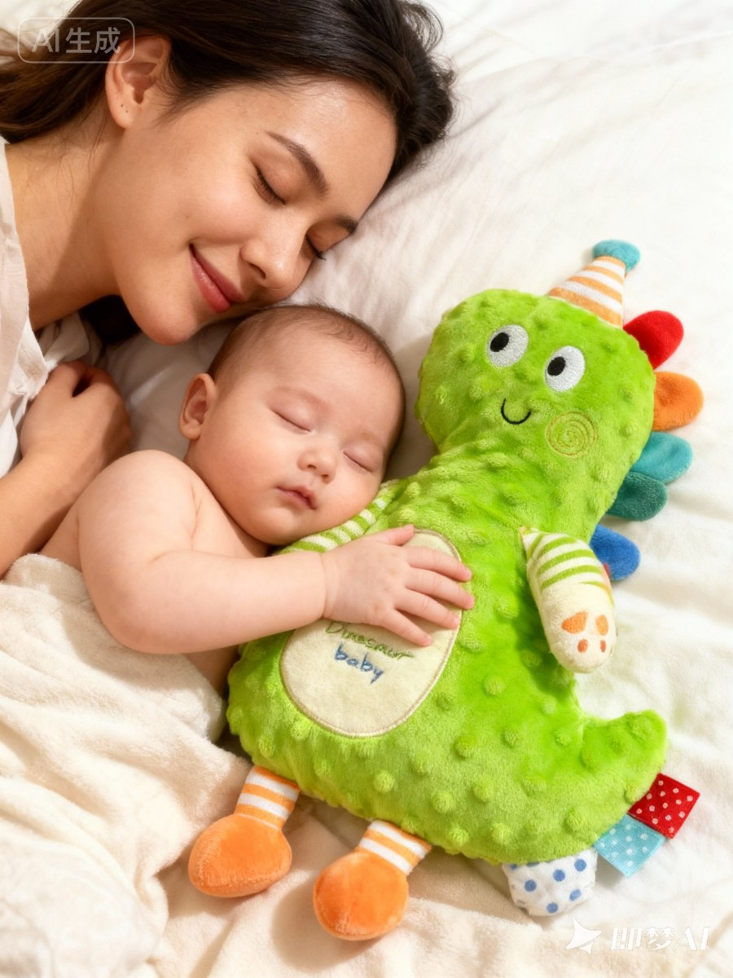
 |  | 卖点 | 只侧重产品的安全性，用各种证书自证 |  |  | 突出产品和宝宝之间的情感链接，能通过宝宝对于产品的依赖来突出产品的哄睡与舒适 |  | 强化背景：增加背景的质感，通过特定场景的暗示来强化卖点 影调统一：光影柔和，温暖舒适，营造柔软安睡的氛围感
 |  | 构图角度
 |  |  | 几乎统一的90度俯视 |  |  | 利用不同的角度和场景突出场景层次感 |  | 产品角度： 主图采用 60度 视角 构图： 采用有质感的婴儿床品场景图
 |  | 年龄
 |  |  | 大龄宝宝（1岁以上） |  |  | 6-12个月龄的宝宝 |  | 可以精准聚焦主要6-12个月龄的宝宝，这个阶段宝宝会有分离焦虑和安全感缺失，更需要类似妈妈的安抚，也是非常需要情感链接的年龄阶段。
 |  | 睡姿 | 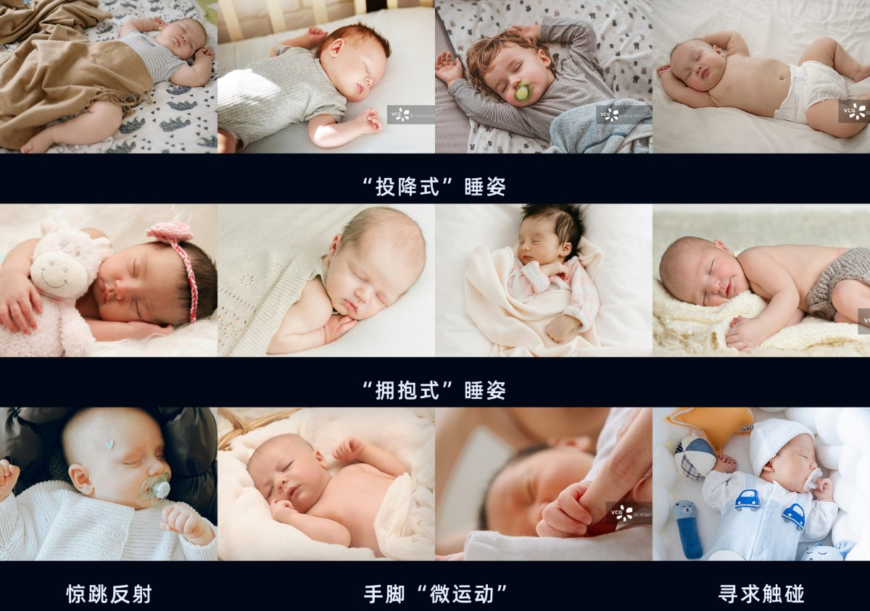
 |  |  | 各种睡姿都有，但缺乏与宝宝真实的情感互动 |  |  | “拥抱式”睡姿 |  | 强化宝宝的“拥抱式”睡姿更能直接的表达婴儿与玩偶之间的联系，更能诠释“陪伴”与“依赖”。
 |  | 表情 | 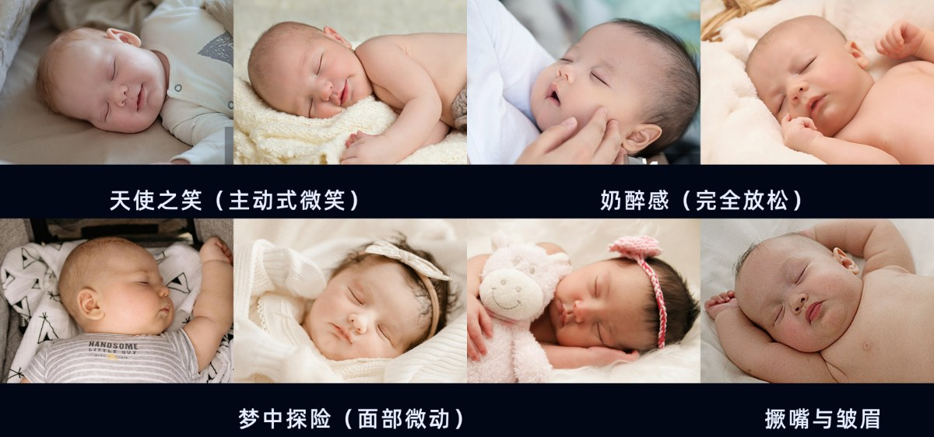
 |  |  | 表情不真实，缺乏情感共鸣 |  |  | “奶醉感”表情 |  | 奶醉感的表达时完全放松与信赖的姿态，而这种姿态也是妈妈最想看到的姿态，意味着有安抚玩偶的睡眠环境如同母亲的怀抱一样值得托付，能更有代入感的展示情感表达。

视觉策划 | 视觉可视化 | 一拆 运营给的营销方案卖点 | 根据运营提供的安抚玩偶主副图核心卖点： |  |  |  |  | 拆出这几个关键词：舒适助眠、安抚哄睡

视觉策划 | 视觉可视化 | 二看 同品类 跨类目 | 看什么？ 看人家的图：怎么体现舒适助眠、安抚哄睡。 怎么看？ 一看：同品类竞争对手表达舒适、哄睡的图。 二看：跨品类表达舒适、哄睡的图。（例如安抚巾、婴儿睡窝等）。
 |  |  | 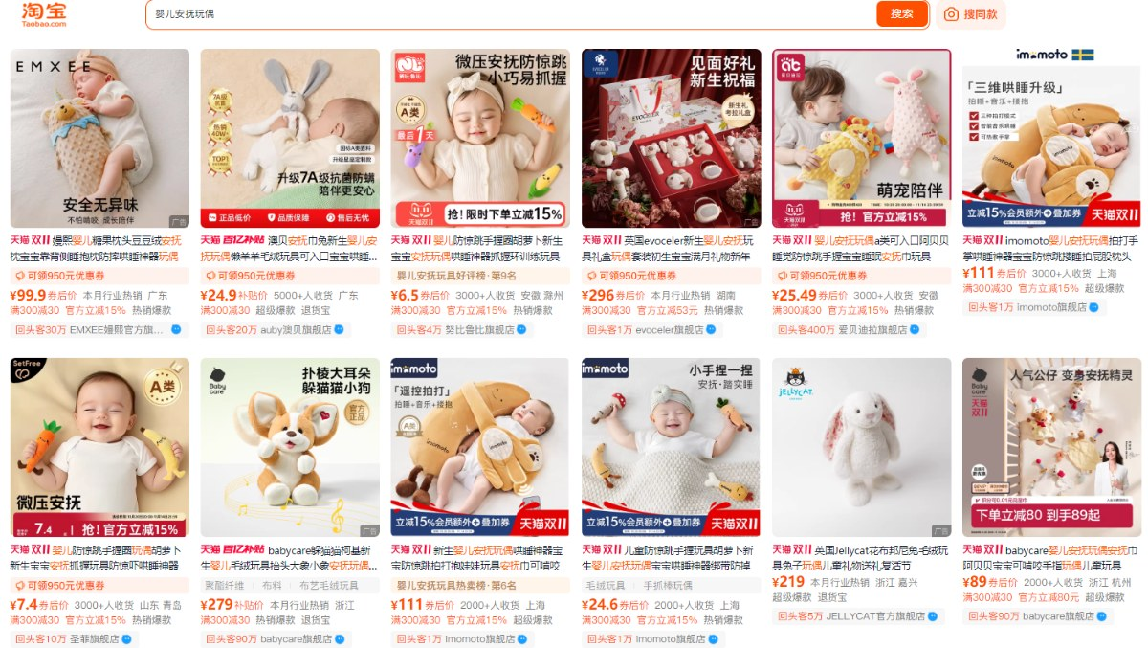 看单品销量前TOP3的链接图片（含竞对的图） 1、淘宝/天猫同品类搜索：安抚玩偶，点击销量。 |  |  |  |  | 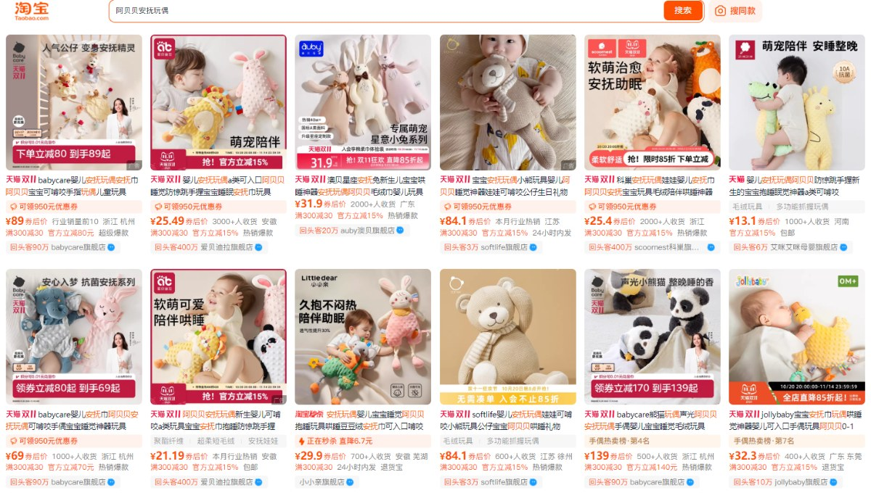 2、淘宝/天猫同品类搜索：阿贝贝安抚玩偶，点击销量。
 |  |  | 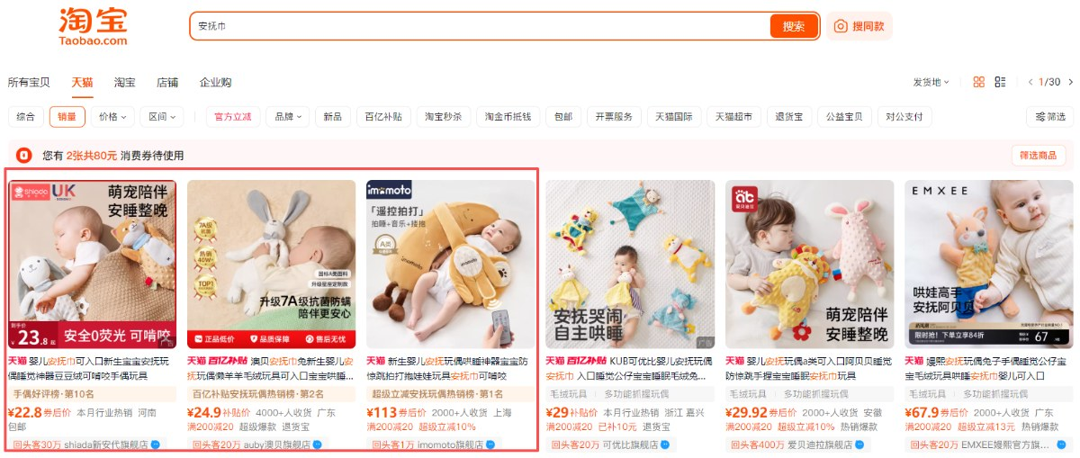 3、淘宝/天猫跨品类搜索：安抚巾，点击销量。 |  |  |  |  | 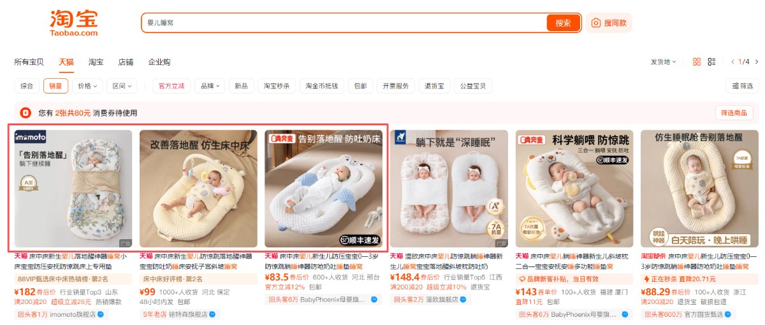 4、淘宝/天猫跨品类搜索：婴儿睡窝，点击销量。

视觉策划 | 视觉可视化 | 三得 姿势状态 | 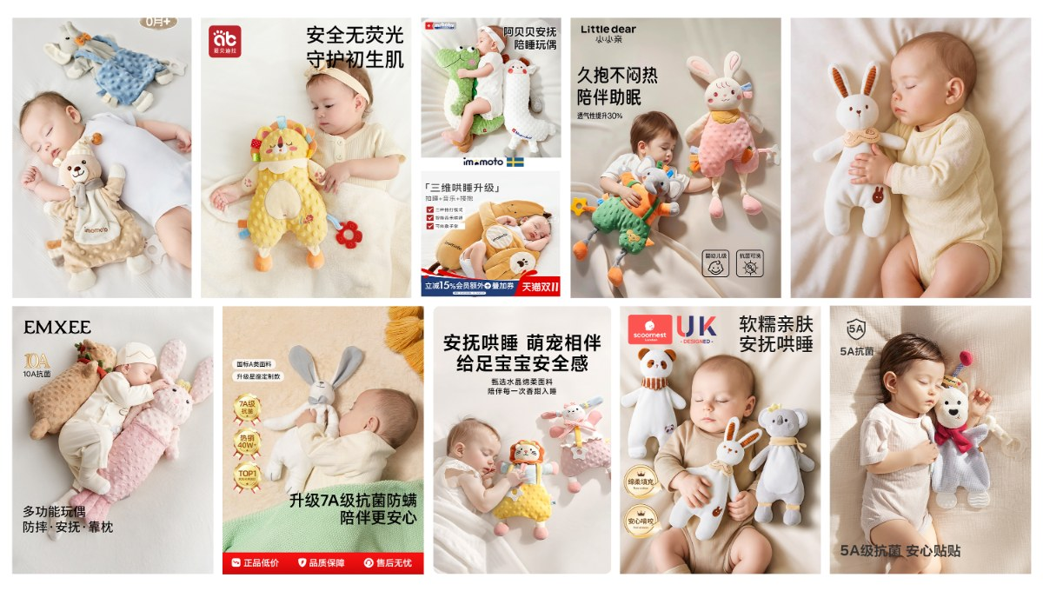 看图分析并得出结论 |  |  |  |  | 结合我们的核心卖点，应该从如下方式表达舒适助眠、安抚哄睡： 1、产品像妈妈一样带给宝宝最舒适的安全感，通过产品与宝宝间的情感联系，表现孩子对产品的情感依赖，成为睡前固定仪式的一部分，帮助宝宝快速平静。（通过婴儿情绪的表达） 2、从产品与婴儿间的拥抱姿势和角度，引导用户视觉感受到产品饱满的立体感，孩子抱着很舒服。（通过产品角度展示） 3、婴儿熟睡时小手自然抓握的动作和神情，来体现出产品豆豆绒的细腻柔软感，像妈妈温柔的手一样，婴儿熟睡时也不愿意放开。（通过动作、情绪传达） 情感共鸣：以婴儿安心放松的情绪为切入点，传递产品如妈妈般的陪伴感 —— 成为宝宝睡前不可或缺的 “安全感载体——专属孩子的阿贝贝”，通过情感依赖构建专属睡前仪式，助力快速平静入眠。 形态感知：通过产品与婴儿的拥抱姿态、角度设计，直观传递产品饱满的立体形态，让用户一眼感知 “宝宝抱得贴合、睡得舒服” 的使用体验。 材质具象：聚焦婴儿熟睡时自然抓握的动作与满足神情，将豆豆绒材质的细腻柔软具象化 —— 宛如妈妈温柔的抚触，让宝宝熟睡中仍紧抓不放，生动凸显材质柔软亲肤触感优势，让孩子喜欢触摸。 简单得出一些人物姿态表达舒适、助眠、安抚的生图关键词： 拥抱、躺卧、触摸、手指自然抓握，嘴巴微张等等。

视觉策划 | 视觉可视化 | 四写 AI提示词 | 怎么得到AI生图的关键词？ 我们想要“表达助眠、哄睡画面”的AI关键词。 1、通过前期一系列的动作：知道我们需要的场景、影调、角度、模特、年龄段、性别偏好、模特姿势和表情。 【输出以下关键词描述】 适用人群：需要被安抚哄睡的6-12个月的婴儿 适用场景：卧室婴儿床内 产品展示数量：单个产品 产品展示角度：60° 模特：婴儿用拥抱式的睡姿抱着产品，睡着时的宁静表情，完全放松，嘴巴微微张开呈现“奶醉感”。 |  |  |  |  | 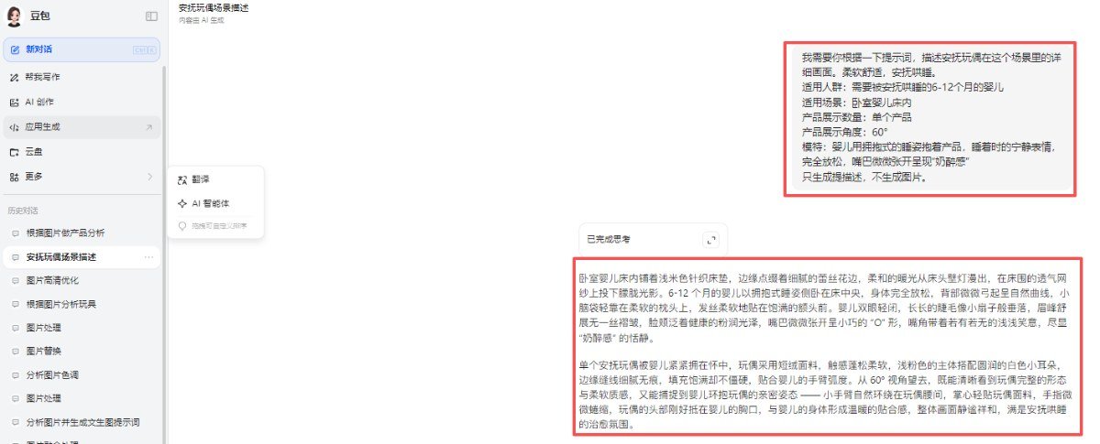 2、有了这些内容，我们再把它复制喂给DeepSeek或着豆包，让它给你生成场景详细描述词。
 |  |  | 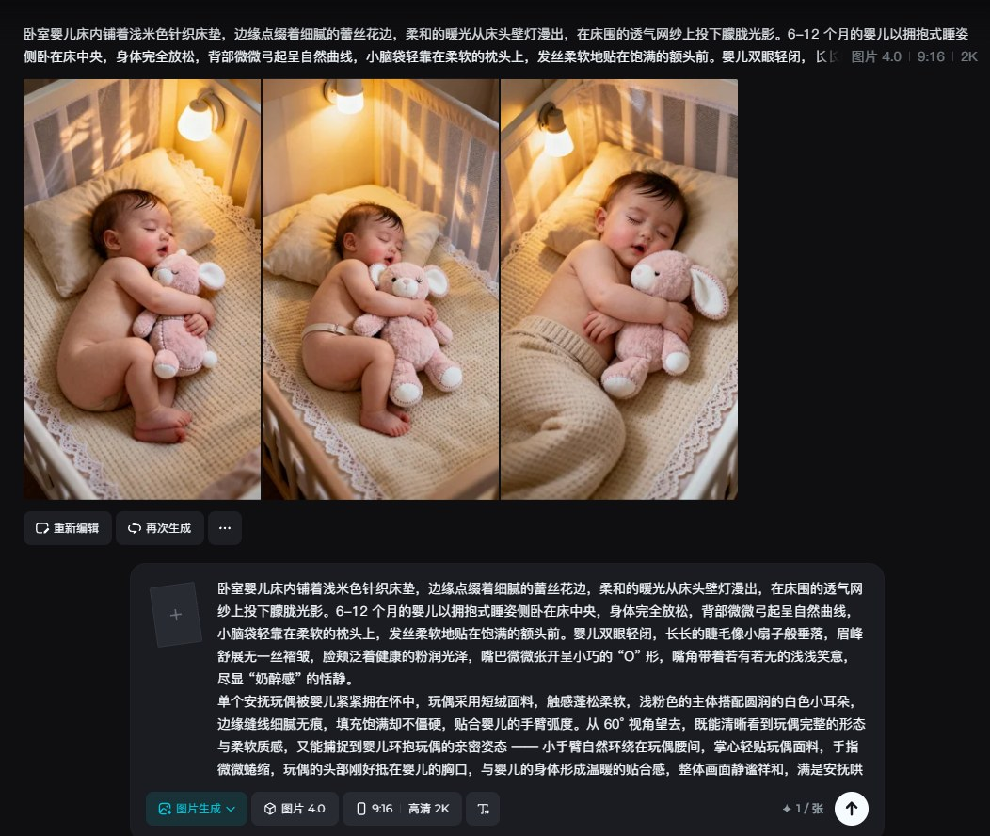 3、有了更细节的场景描述词，我们把场景描述词丢到即梦AI里进行画面创作。 |  |  |  |  | 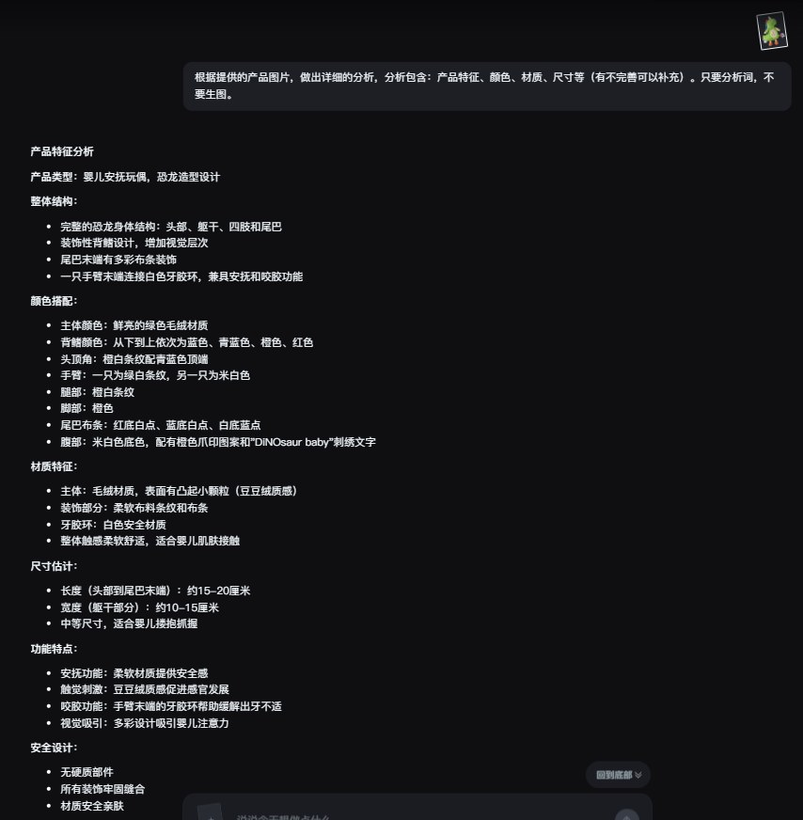 4、第一次的图片生成会有不理想，后续要根据我们的实际需求修改其中的提示词，而为了更好的控制我们的产品在AI图中的表现，还要将产品的放在DeepSeek或着豆包中生成产品描述词。

 |  |  | 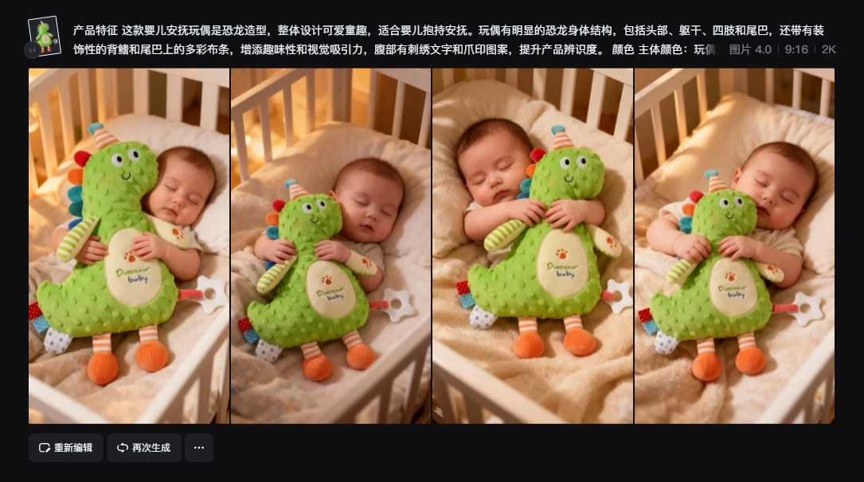 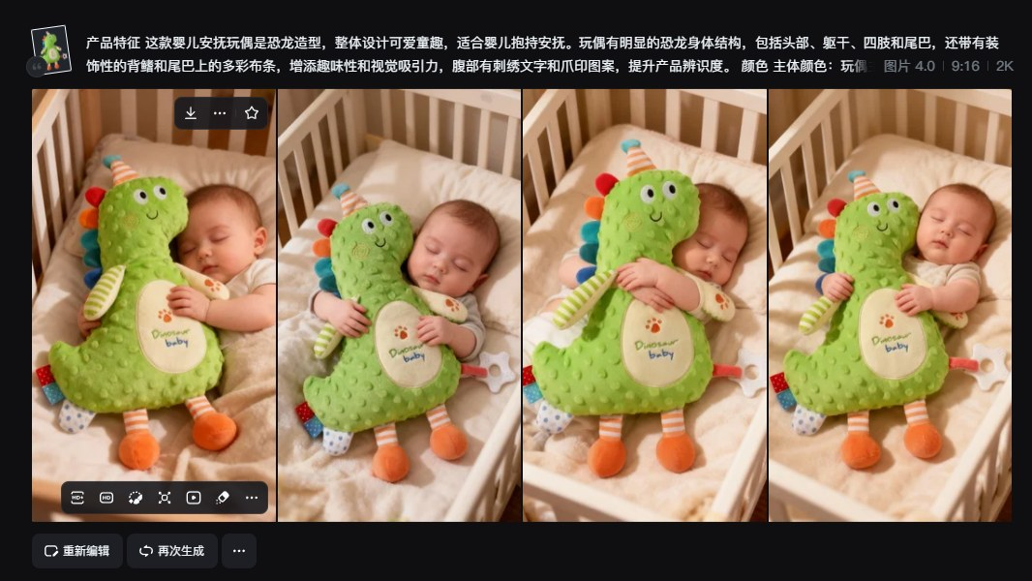 5、将我们前面得到的产品描述词作为前缀描述，再将第一次的场景提示词进行修改，调整提示词中的光影描述、动作描述、环境描述，再放进即梦AI中进行图片生成。 |  |  |  |  | 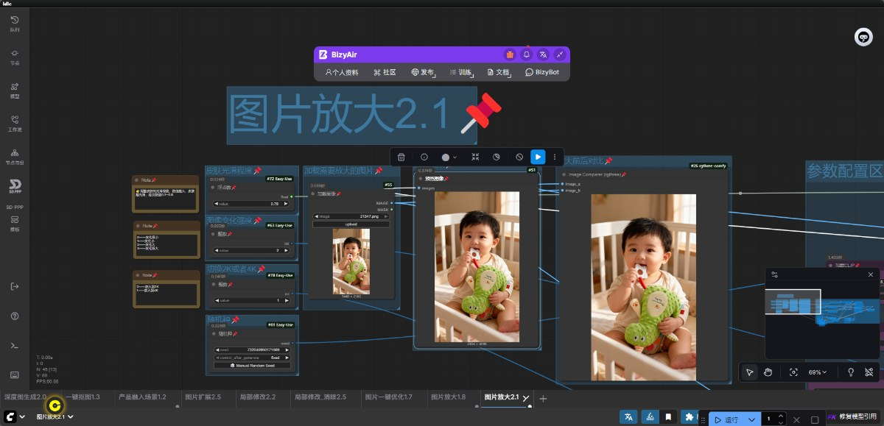 6、将得到的AI图放进ComfyUI的图片放大工作流中，将图片的细节放大，方便后续的处理。

视觉策划 | 视觉可视化 | 五选 合适的图 | 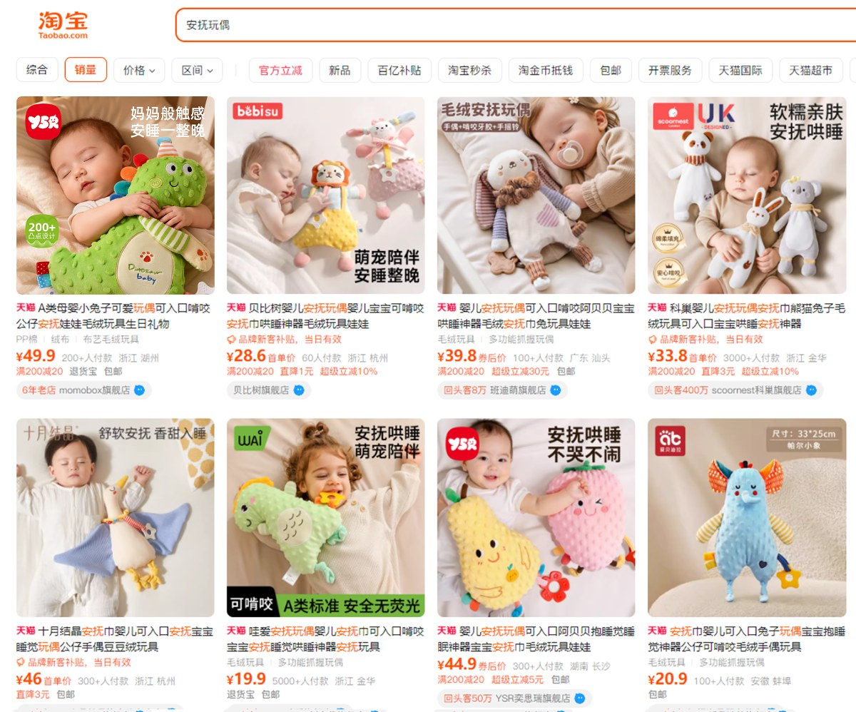 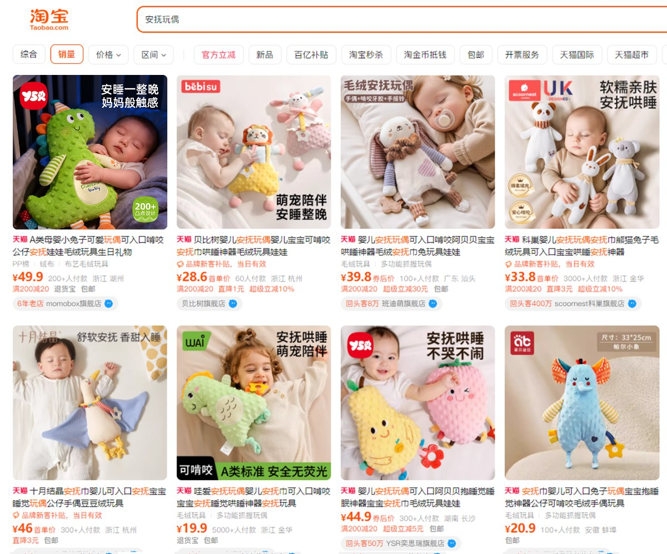 通过1次或多次跑图， 进行关键词调整， 最终得到合适的图。 怎么评判符不符合要求： 放入市场比对， 客户能不能第一眼看到我。 右图1: 竞品用冷色系 我们用暖色系（凸显） 右图2: 竞品白天色调 我们夜晚色调（凸显）

视觉策划 | 视觉可视化 | 六定 定demo 定标准 定方向 | 按照上面这个举例主图策划的方法，把副图、详情对应卖点的图片策划出来。 策划稿图的确定，基本等同后期成品稿，以及执行方向去落实的标准。 卖点：助眠哄睡 痛点：睡前哭闹、入睡慢 解决问题：快速入睡 文案：妈妈般触感，安睡一整晚 | 主图 | 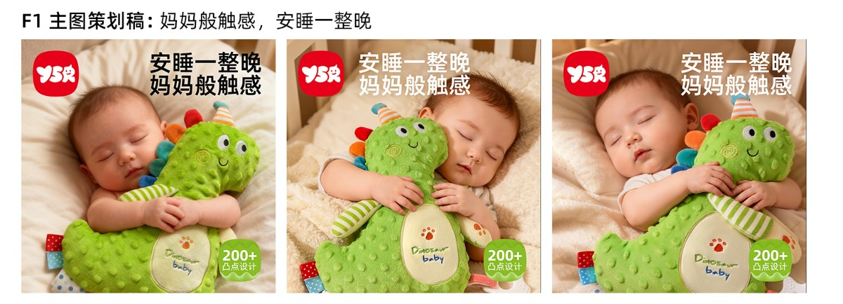
 |  |  |  |  | 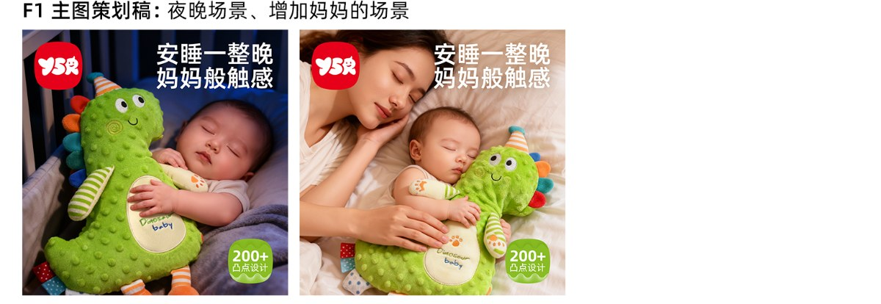
视觉策划 | 视觉可视化 | 六定 定demo 定标准 定方向 | 卖点：助眠哄睡 痛点：睡前哭闹、入睡慢 解决问题：成为睡前固定仪式的一部分，帮助宝宝快速平静 文案：妈妈般触感，安睡一整晚 | 副图1 | 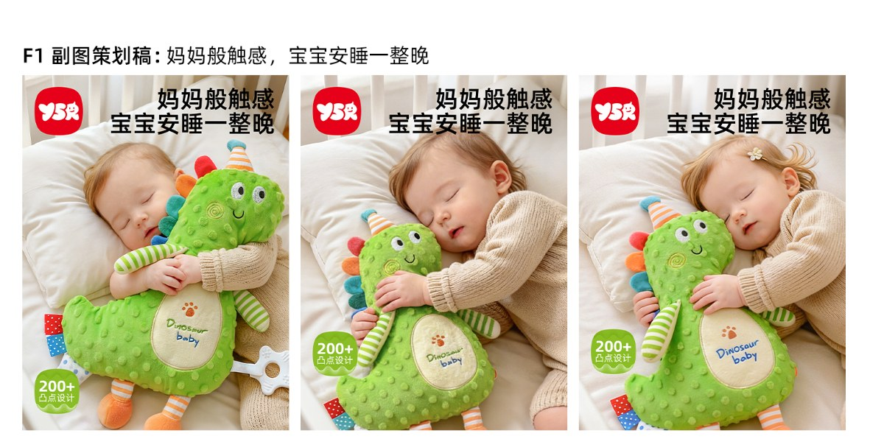
 |  |  |  |  | 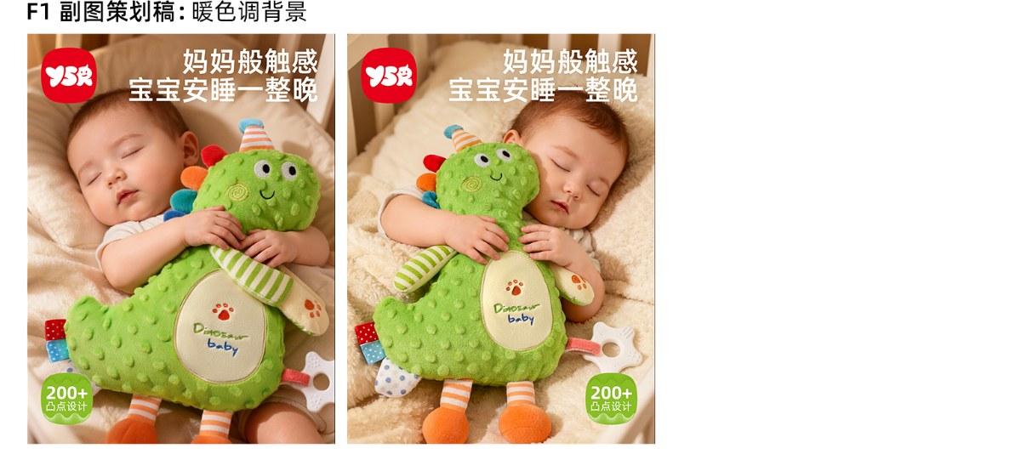
视觉策划 | 视觉可视化 | 六定 定demo 定标准 定方向 | 卖点：助眠哄睡 痛点：经常要抱着 解决问题：不够饱满，抱着不舒服 文案：云朵原棉感，抱睡更舒适 | 副图2 | 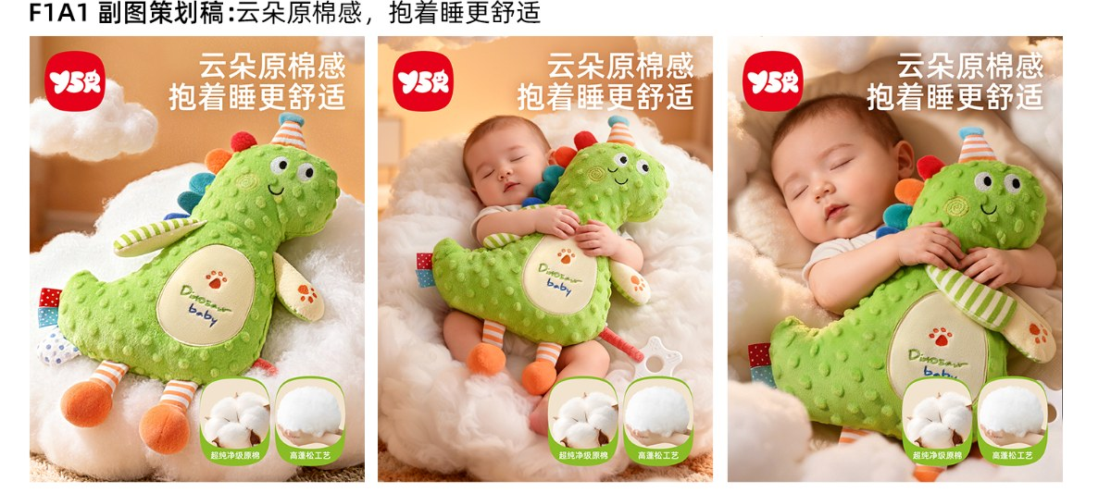
视觉策划 | 视觉可视化 | 六定 定demo 定标准 定方向 | 卖点：助眠哄睡 痛点：宝宝经常接触 解决问题：怕宝宝不喜欢触摸 文案：细腻豆豆绒，妈妈般触感 | 副图3 | 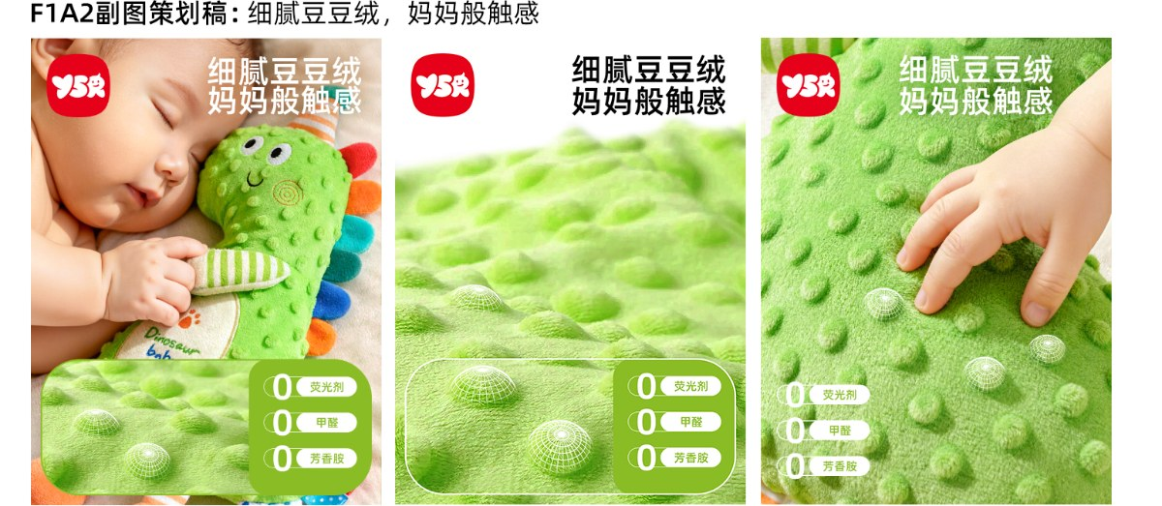
视觉策划 | 视觉可视化 | 六定 定demo 定标准 定方向 | 卖点：可啃咬牙胶 痛点：喜欢要东西 解决问题：缓解出牙不适，辅助口腔发育 文案：食品级牙胶，安全啃咬 | 副图4 | 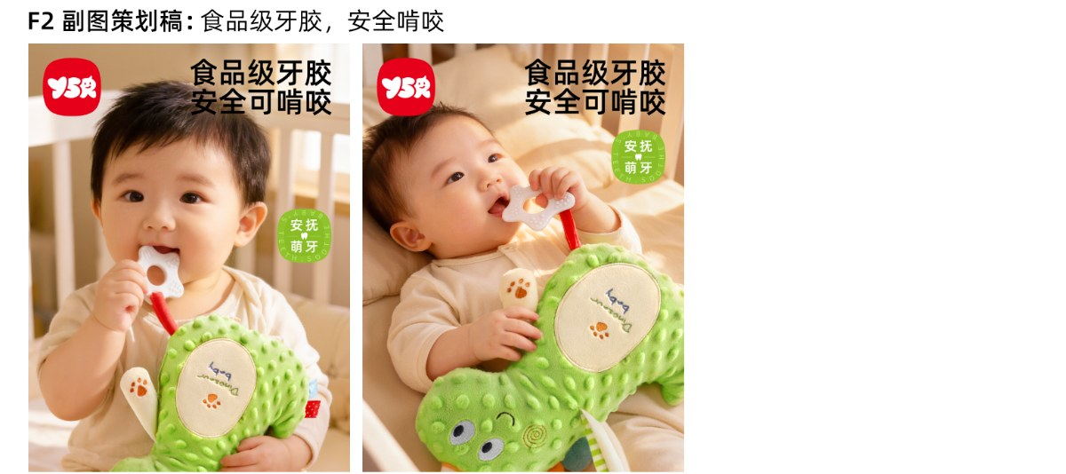
视觉策划 | 视觉可视化 | 六定 定demo 定标准 定方向 | 卖点：安全无荧光 痛点：经常接触啃咬 解决问题：担心面料含荧光剂，甲醛不安全 文案：无荧光认证，贴肤零顾虑 | 副图4 | 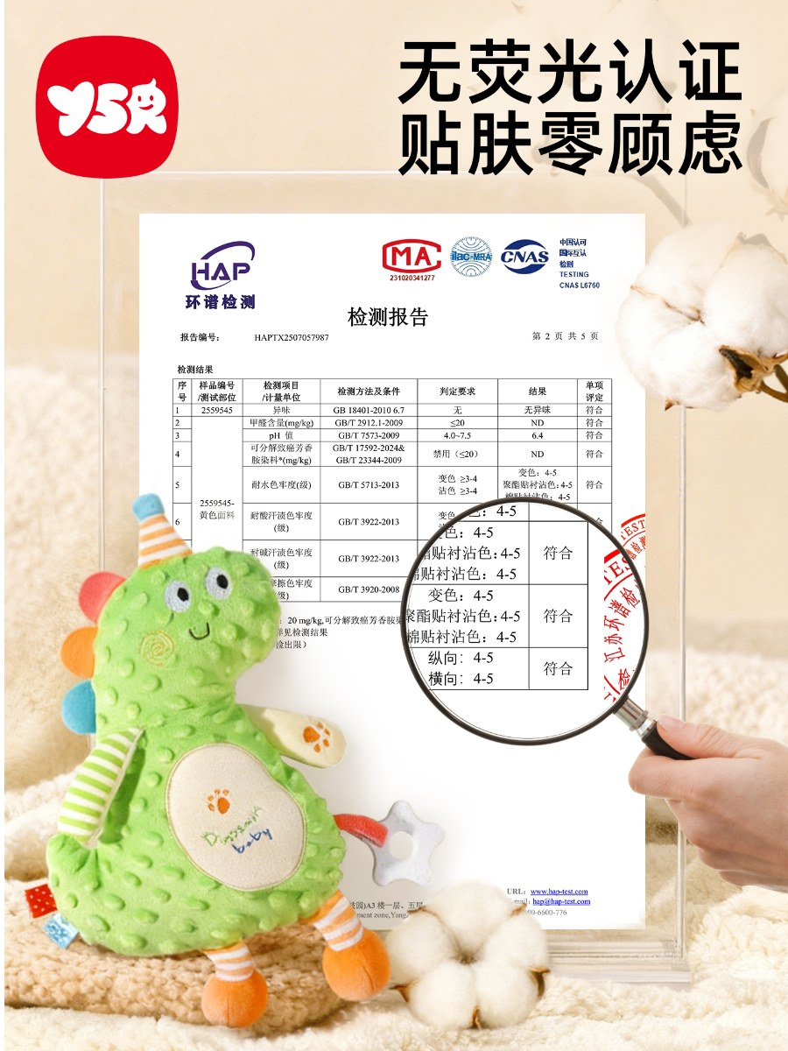
视觉策划 | 视觉可视化 | 六定 定demo 定标准 定方向 | 信任状 | 详情页1 | 
视觉策划 | 视觉可视化 | 六定 定demo 定标准 定方向 | 痛点展示 哄睡难、哄娃难、离不开妈妈 | 详情页2 | 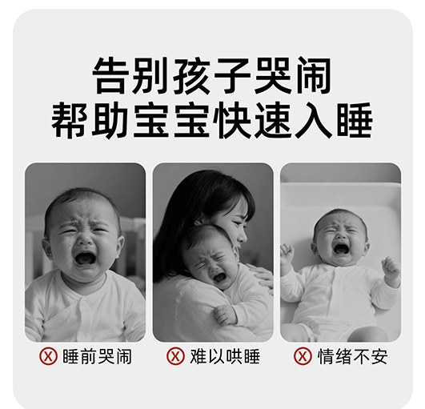
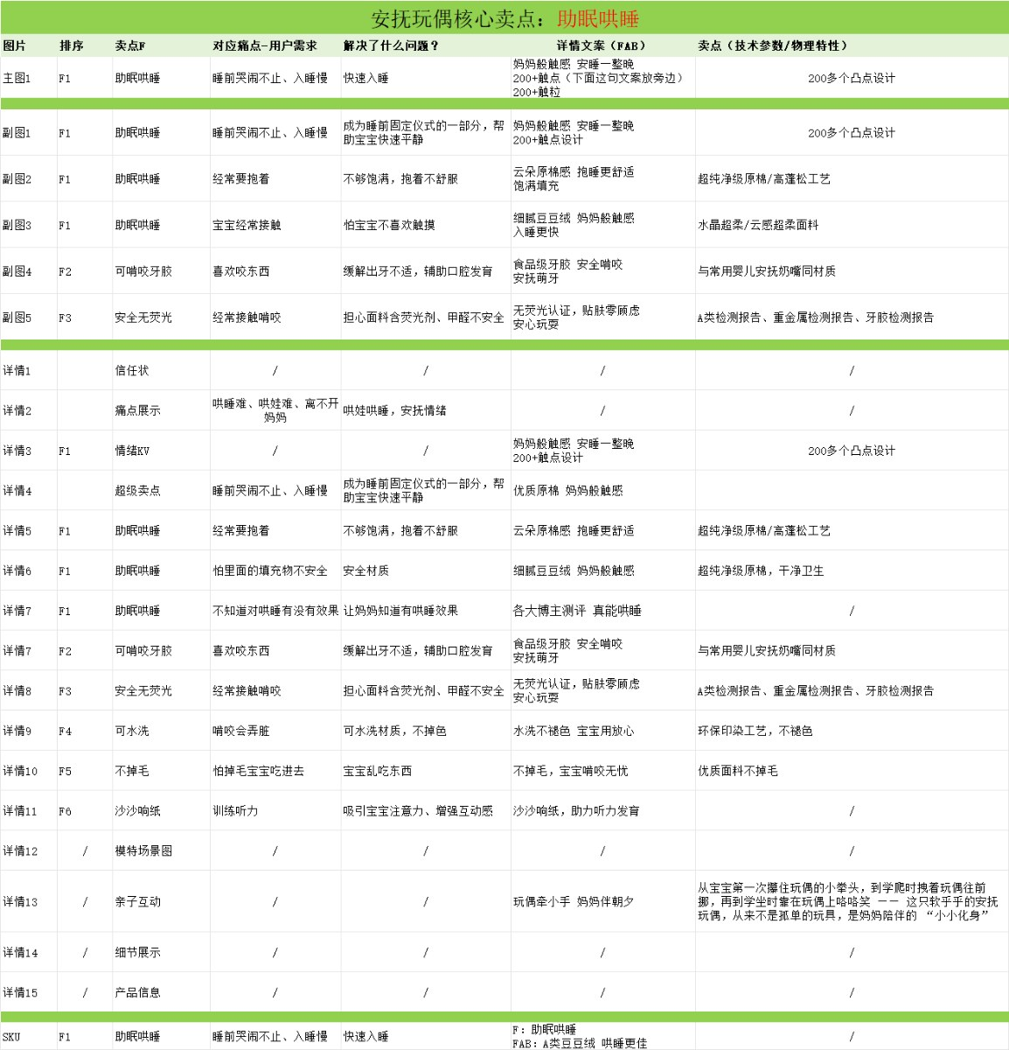
视觉策划 | 视觉可视化 | 六定 定demo 定标准 定方向 | 情绪KV | 详情页3 | 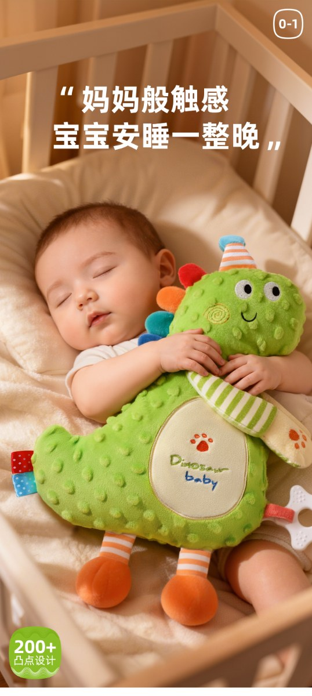
视觉策划 | 视觉可视化 | 六定 定demo 定标准 定方向 | 超级卖点：助眠哄睡 优质原棉 妈妈般触感 | 详情页4 | 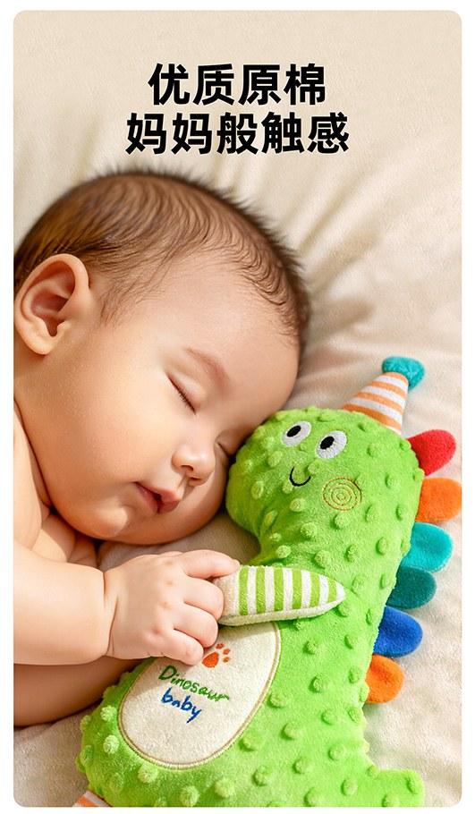
视觉策划 | 视觉可视化 | 六定 定demo 定标准 定方向 | 超级卖点：佐证1 云朵原棉感，抱睡更舒适 | 详情页5 | 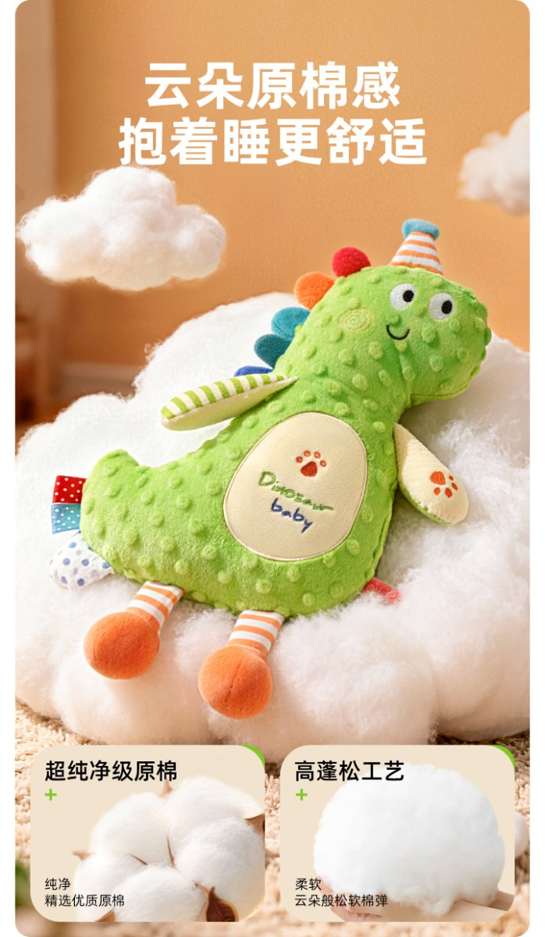
视觉策划 | 视觉可视化 | 六定 定demo 定标准 定方向 | 超级卖点：佐证2 细腻豆豆绒，妈妈般触感 | 详情页6 | 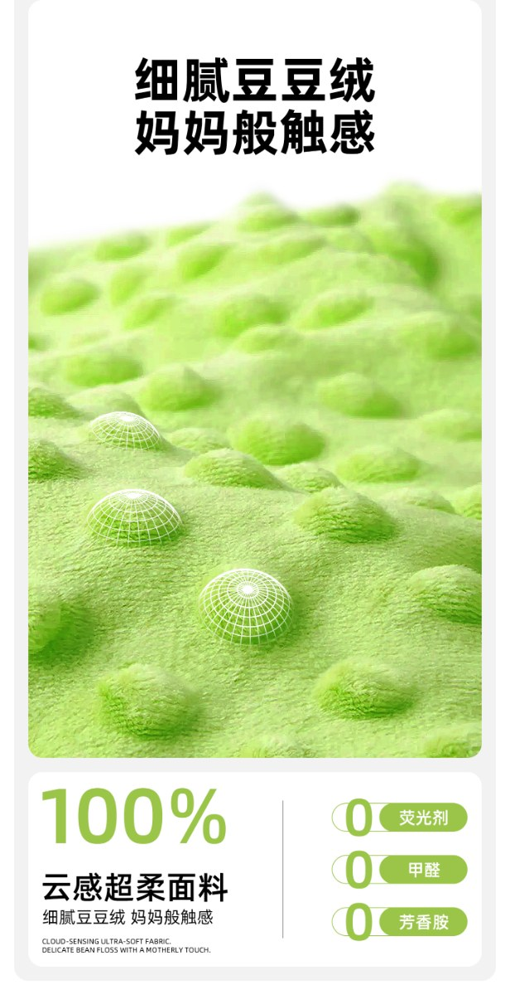
视觉策划 | 视觉可视化 | 六定 定demo 定标准 定方向 | 超级卖点：佐证3 各大博主测评、真能哄睡 | 详情页7 | 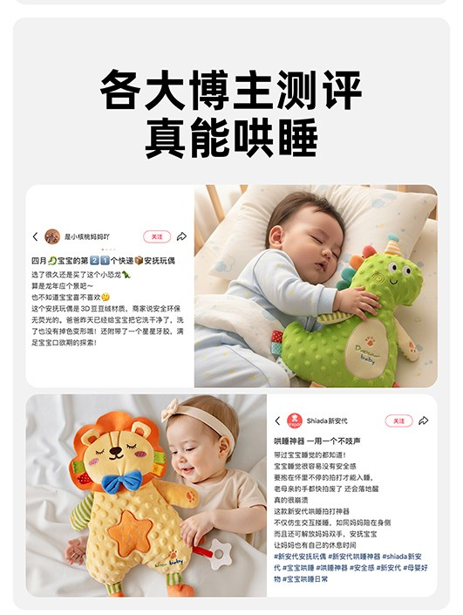
视觉策划 | 视觉可视化 | 六定 定demo 定标准 定方向 | 其他卖点2 食品级牙胶，安全啃咬 | 详情页8 | 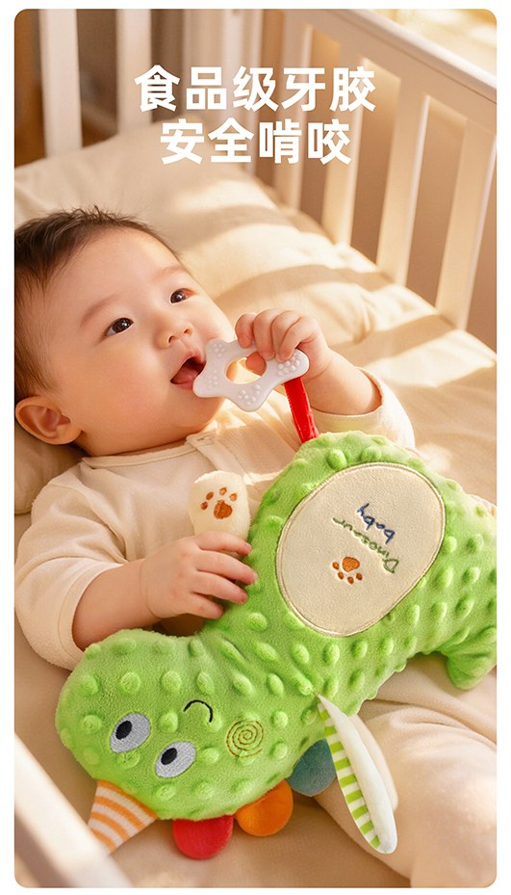
视觉策划 | 视觉可视化 | 六定 定demo 定标准 定方向 | 其他卖点3 无荧光认证，贴肤零顾虑 | 详情页9 | 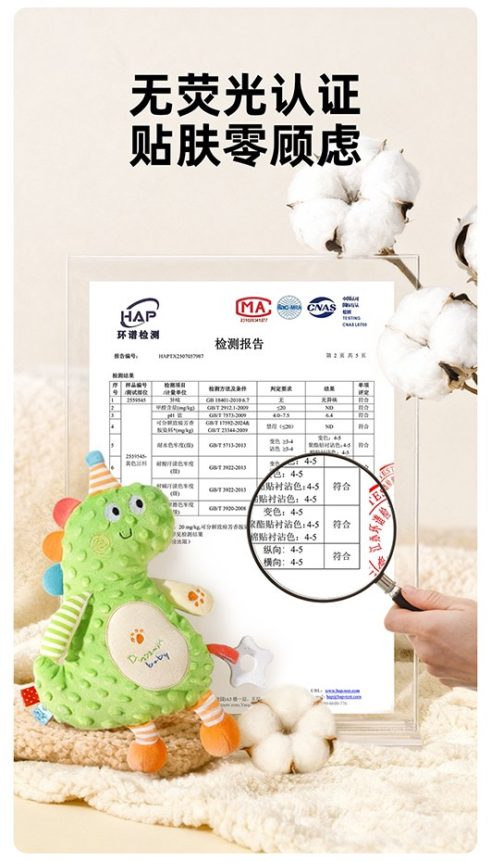
视觉策划 | 视觉可视化 | 六定 定demo 定标准 定方向 | 其他卖点4 水洗不褪色，宝宝用放心 | 详情页10 | 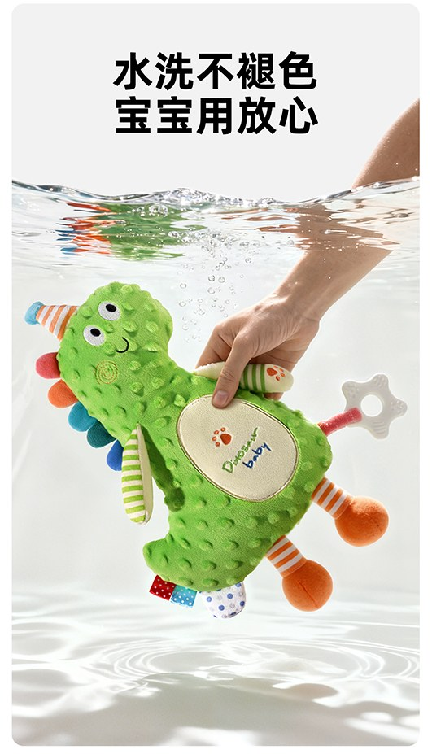
视觉策划 | 视觉可视化 | 六定 定demo 定标准 定方向 | 其他卖点5 不掉毛，宝宝啃咬无忧 | 详情页11 | 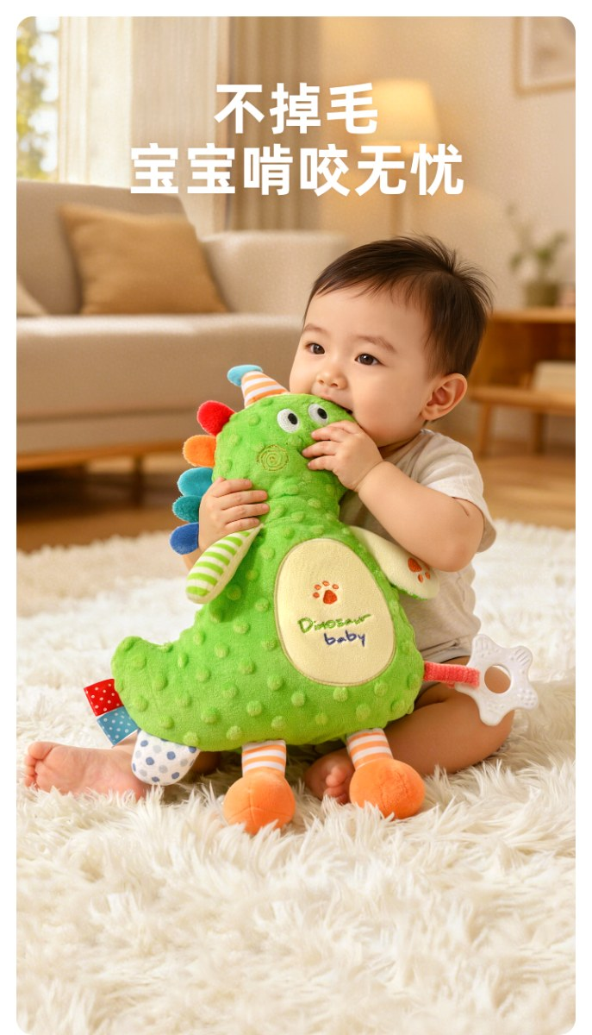
视觉策划 | 视觉可视化 | 六定 定demo 定标准 定方向 | （痒点） 沙沙响纸，助力听力发育 | 详情页12 | 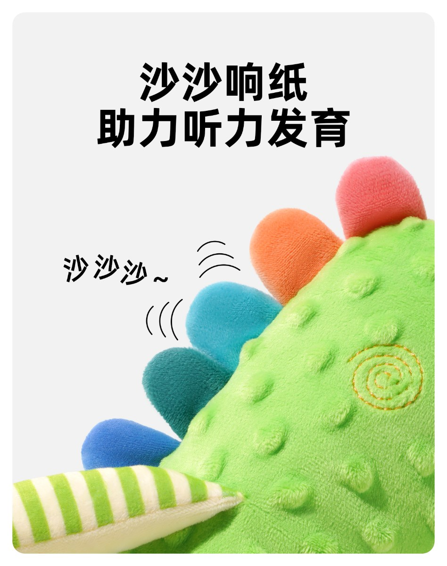
视觉策划 | 视觉可视化 | 六定 定demo 定标准 定方向 | 场景图 | 详情页13 | 

视觉策划 | 视觉可视化 | 六定 定demo 定标准 定方向 | 亲子互动 增添快乐亲子时光 | 详情页14 | 
视觉策划 | 视觉可视化 | 六定 定demo 定标准 定方向 | 细节展示 | 详情页15 | 
视觉策划 | 视觉可视化 | 六定 定demo 定标准 定方向 | 产品信息 | 详情页16 | 
视觉策划 | 视觉可视化 | 六定 定demo 定标准 定方向 | 品牌背书 | 详情页17 | 

执行流程

